상품제안서
투톤컬러에코백지퍼형(브라운) | 상품코드: F21407

 |  |  |  |  |  |  | 02-412-0044 | www.easy1.co.kr
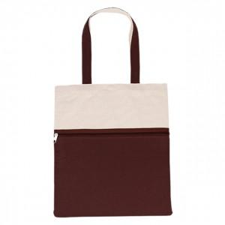

【상세/제작정보】 | ★색상별 재고확인 필수! ★기본수량 이하 시 인쇄판비가 추가됩니다.★ ★컬러,전사인쇄,특수인쇄 별도문의 바랍니다. ★인쇄 시안 내 빼다, 누끼가 있을 시 인쇄비가 추가될수 있으니 반드시 확인해주시기 바랍니다. ★제품의 색상은 화면과 다소 차이가 있을 수 있습니다.

【인쇄/포장옵션】 | 실크, 실크양명 / OPP(비닐)

【공급단가】 | 수량 | 100~ | 300~ | 500~ | 1,000~ | 3,000~
*VAT별도 | 단가 | 4,550원 | 4,480원 | 4,370원 | 4,200원 | 4,020원

【상품 URL】 | http://www.easy1.co.kr/src/goods_detail.php?gdno=21407

